E5_WallCLT100LanaP+OSB
 | Scheda stratigrafica componente edilizio

 |  | Calcoli e verifiche eseguite secondo
 |  | UNI EN ISO 6946 - UNI EN ISO 13788 e UNI EN ISO 13786
 | Principali risultati dei Calcoli
 | Wall_CLT100_LanaP+OSB |  | Nome |  |  |  | Trasmittanza - U = | 0.30200228949 | W/(m²K)
 |  |  |  |  |  |  | Massa Superficiale D.Lgs. 311/06 - Ms = | 74.8446 | kg/m²
 |  |  |  |  |  |  | Permeanza - P= | 3.367003367E-11 | kg/(m²sPa)
 |  | Condizioni al contorno utilizzate per i calcoli secondo UNI EN ISO 6946 e UNI 10349

T interna |  | T prg esterna |  | Rsi = | 0.13 | m²K/W |  | Q.s.l.m. = | Value
20 |  | 3 |  | Rse = | 0.13 | m²K/W |  | Zona Climatica = | Value
Temperature esterne medie Mensili secondo UNI 10349
Gen | Feb | Mar | Apr | Mag | Giu | Lug | Ago | Set | Ott | Nov | Dic
Value | Value | Value | Value | Value | Value | Value | Value | Value | Value | Value | Value

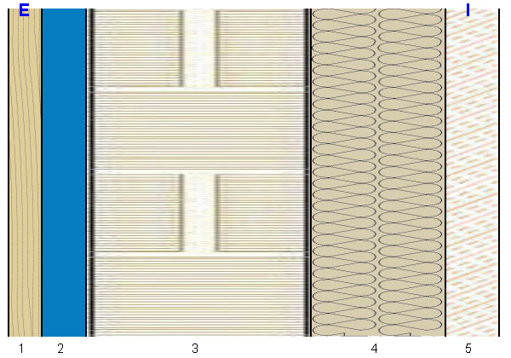 |  |  |  |  |  | U = |  | 0.30200228949 |  | W/(m²K)

 |  |  |  |  |  | Ms = |  | 74.8446 |  | kg/m²

 |  |  |  |  |  | P = |  | 3.37E-11 |  | kg/(m²sPa)

 |  |  |  |  |  | Yie = |  | 0.078497768609 |  | W/(m²K)

Stratigrafia
Descrizione |  | Nome |  |  |  | S [m] | λ [W/(mK)] | µ | Ms [kg/m²] | C' [W/(m²K)] | D [m²/s]
Generico |  | Pino (flusso perpendicolare alle fibre) |  |  |  | 0.015 | 0.15 | 40 | 8.25 | 10 | 1.7045454545E-07
Generico |  | Aria intercapedine flusso orizzontale 20 mm |  |  |  | 0.02 | 0.10912 | 1 | 0.0246 | 5.456 | 8.8011356304E-05
Sistema Costruttivo |  | X-lam Wall |  |  |  | 0.1 | 0.08 | 40 | 49.17 | 0.8 | 1.0168802115E-07
Isolante Parete |  | Lana di Pecora |  |  |  | 0.06 | 0.045 | 10 | 1.8 | 0.75 | 1.7441860465E-06
Strato Omogeneo |  | Panello OSB 3 con colla fenolformaldeide I>>0.13 |  |  |  | 0.024 | 0.13 | 30 | 15.6 | 5.4166666667 | 1.1771630371E-07

Temperature |  |  |  |  |  |  | Glaser

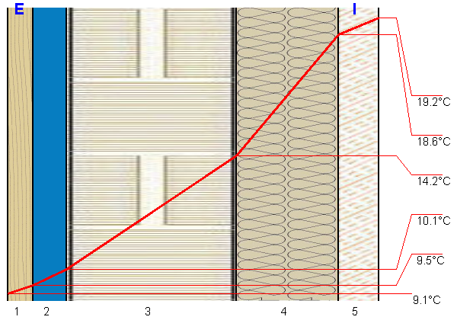 |  |  |  |  |  |  | 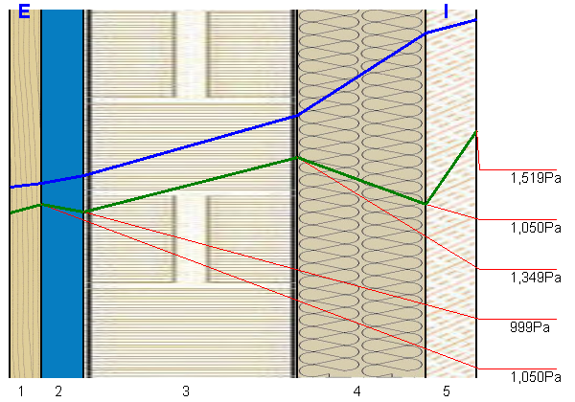

A5_WallCLT100LanaP+OSB
 | Scheda stratigrafica componente edilizio

 | Wall_CLT100_LanaP+OSB

 |  | Calcoli e verifiche eseguite secondo
UNI EN 12354 - UNI EN ISO 10140 - UNI TR 11175 - UNI EN ISO 6946 -UNI EN ISO 13786
Principali risultati dei Calcoli energetici
 |  |  |  |  |  |  | Trasmittanza - U = | 0.30 W/m²K
 |  |  |  |  |  |  | Massa Superficiale D.Lgs. 311/06 - Ms = | 75 kg/m²
 |  |  |  |  |  |  | Permeanza - P= | 0
 |  |  |  |  |  |  | Trasmittanza periodica - Yie = | 0.08 W/m²K
Condizioni al contorno utilizzate per i calcoli secondo UNI EN ISO 6946 e UNI 10349
 |  |  |  | Rsi = | 0.13 m²K/W |  |  | Q.s.l.m. = | 20.00 m
 |  |  |  | Rse = | 0.13 m²K/W |  |  | Zona Climatica = | C
Principali risultati dei Calcoli acustici
 |  |  |  |  |  | Rw |  | 37.5 dB
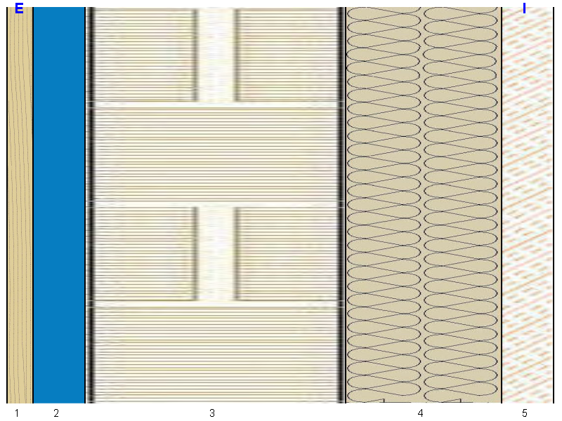

 |  |  |  |  |  | Massa Frontale |  | 75 kg/m²

 |  |  |  |  |  | ΔRw |  | 1.0 dB

 |  |  |  |  |  | Ln,eq,w |  | 0.0 dB

 |  |  |  |  |  | ΔLnw |  | 0.0 dB

Stratigrafia
n. strato | Tipologia strato |  | Nome - descrizione strato |  |  |  |  | S [cm] | s' [MN/m³] | Mf [kg/m²] | λ [W/mK]

1 | Generico |  | Pino (flusso perpendicolare alle fibre) |  |  |  |  | 1.5 | 0.0 | 8.3 | 0.150
2 | Generico |  | Aria intercapedine flusso orizzontale 20 mm |  |  |  |  | 2.0 | 0.0 | 0.0 | 0.109
3 | Sistema Costruttivo |  | X-lam Wall |  |  |  |  | 10.0 | 0.0 | 49.2 | 0.080
4 | Isolante Parete |  | Lana di Pecora |  |  |  |  | 6.0 | 0.0 | 1.8 | 0.045
5 | Strato Omogeneo |  | Panello OSB 3 con colla fenolformaldeide I>>0.13 |  |  |  |  | 2.4 | 0.0 | 15.6 | 0.130

 |  |  |  |  | Spessore |  |  | 21.9 | cm

